6. Fotos
VICAST
Informe de levantamiento · Excel
Evidencia fotográfica embebida · LEV-2026-0018

Foto | Código | Ubicación | Categoría | Nota
Contexto del recinto
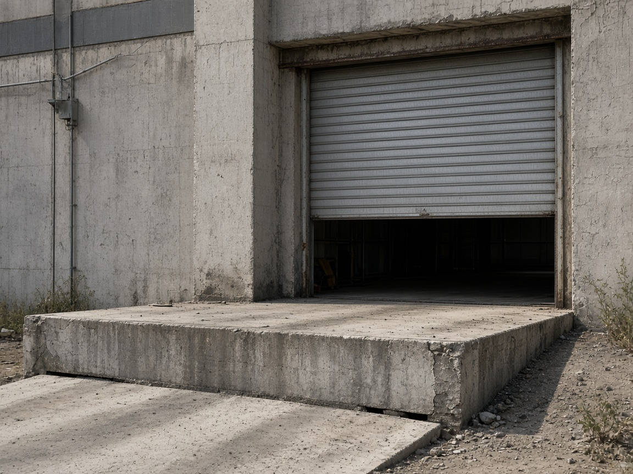 | F.01 | Contexto del recinto | Vista general | Acceso a planta
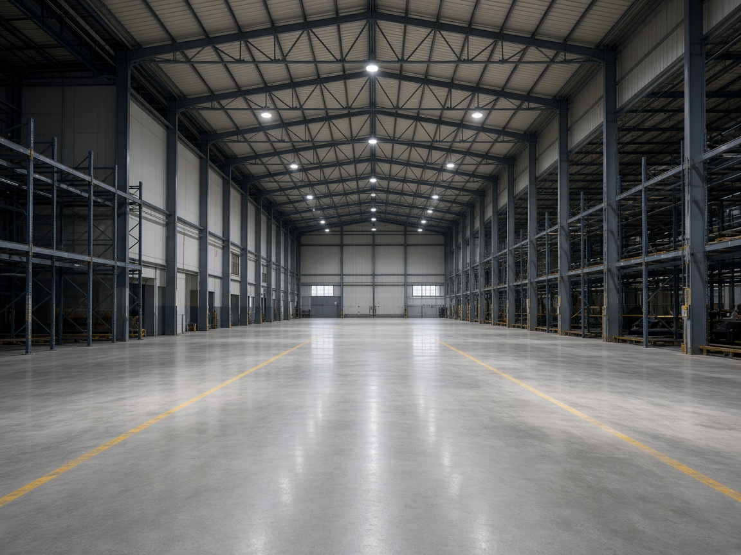 | F.02 | Contexto del recinto | Vista general | Nave completa
Sector 01 · Área producción
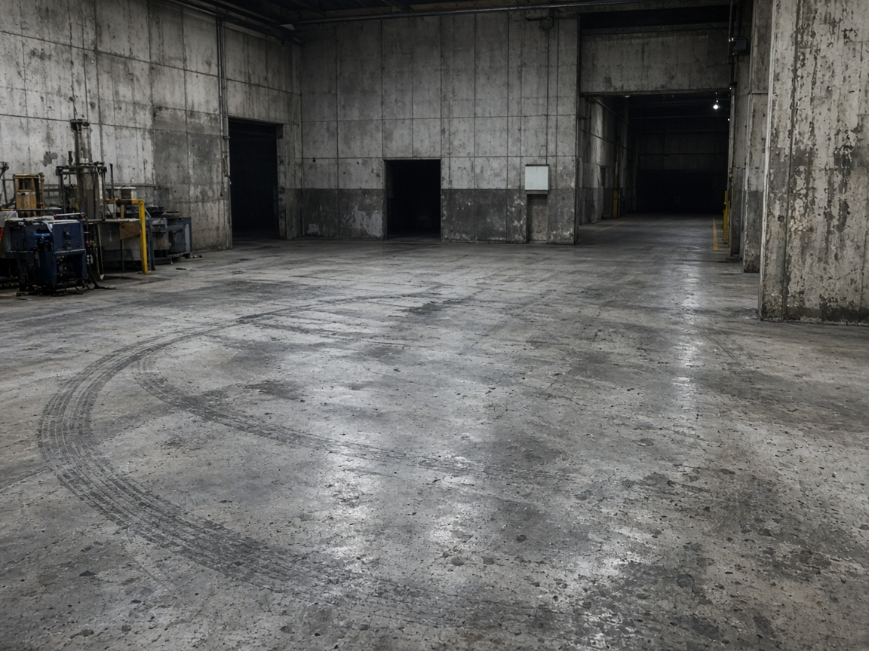 | F.03 | Sector 01 · Área producción | Vista general | Zona de viraje
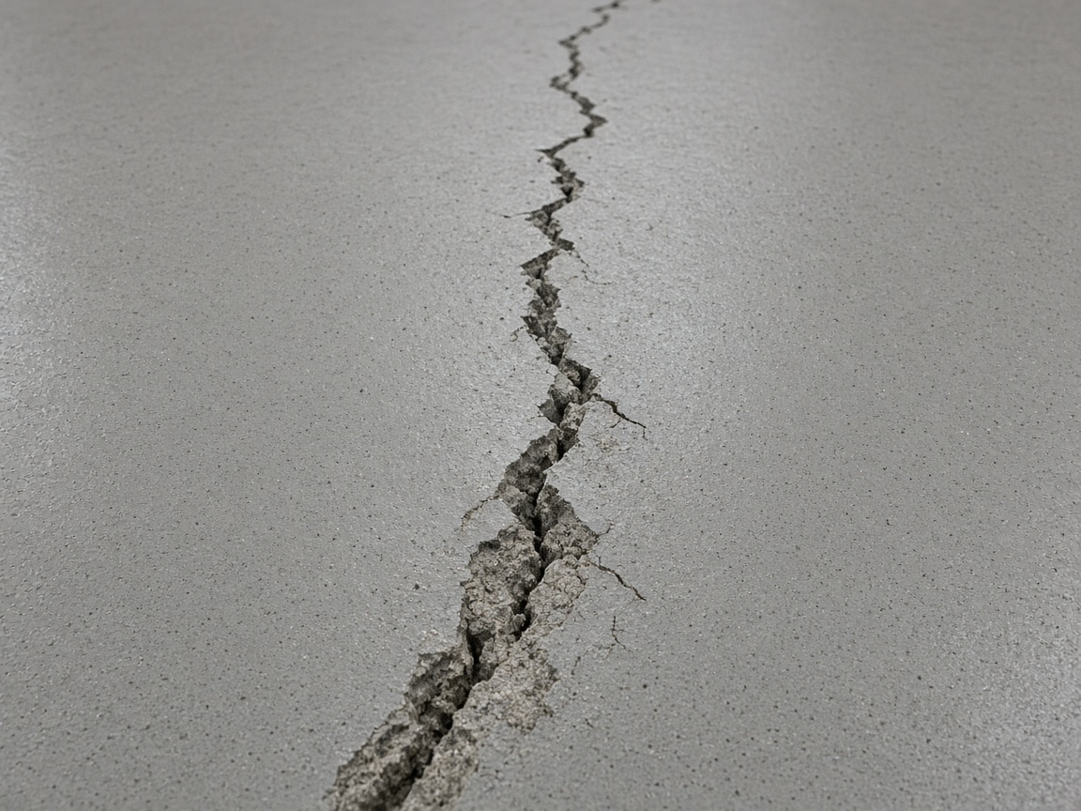 | F.04 | Sector 01 · Área producción | Fisura | Fisura lineal
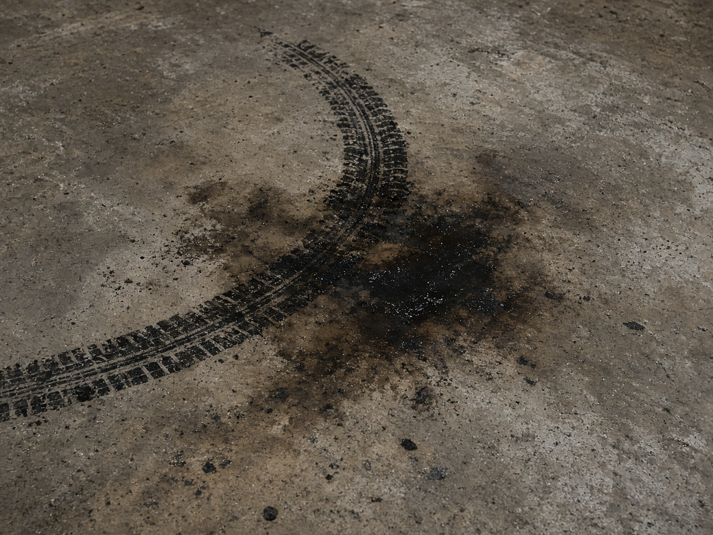 | F.05 | Sector 01 · Área producción | Contaminación | Aceite / grasa
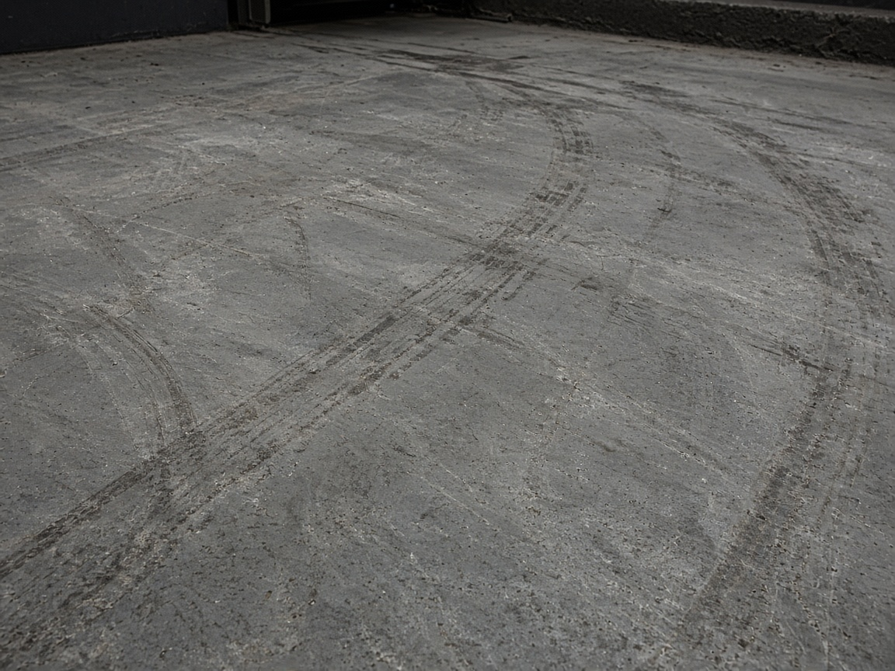 | F.06 | Sector 01 · Área producción | Desgaste | Tráfico de grúa
Sector 02 · Pasillo principal
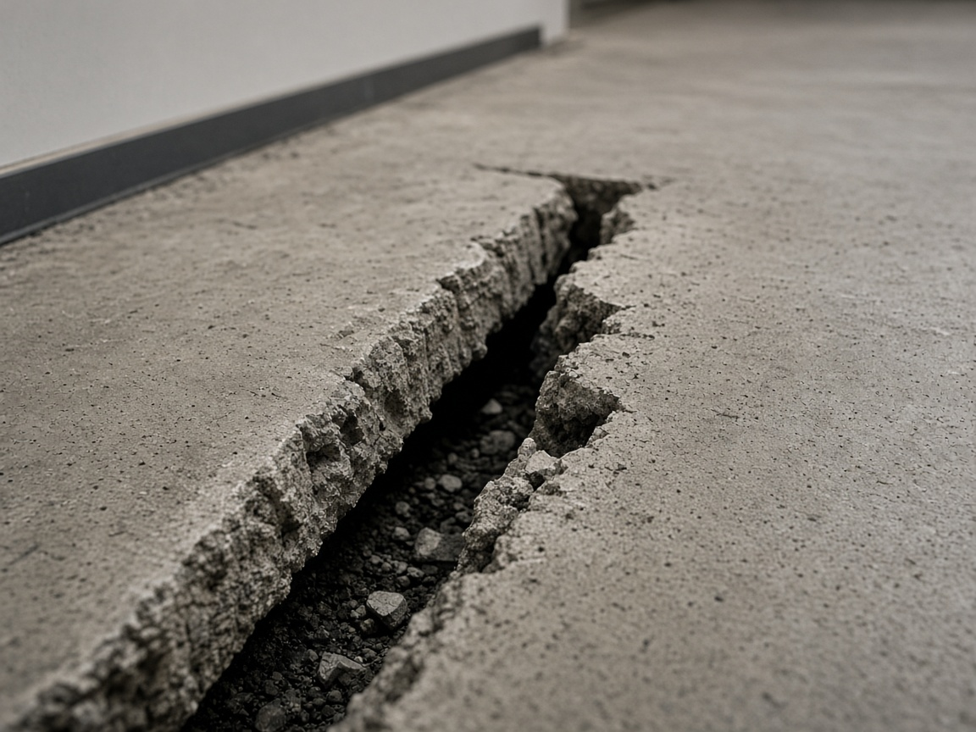 | F.07 | Sector 02 · Pasillo principal | Junta | Junta abierta
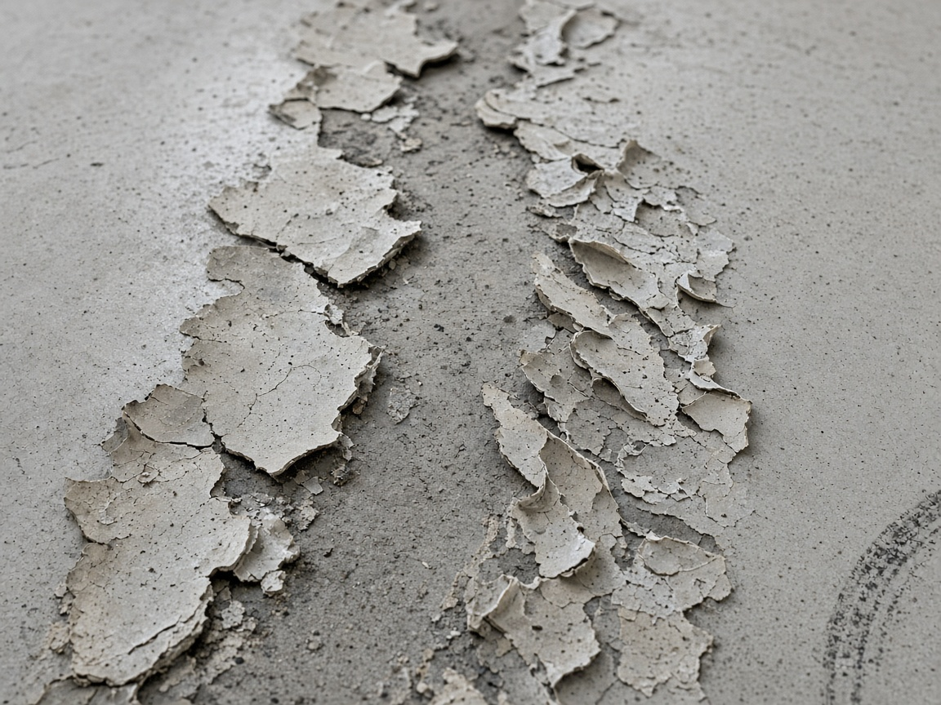 | F.08 | Sector 02 · Pasillo principal | Desprendimiento | Huella de rueda
 | F.09 | Sector 02 · Pasillo principal | Vista general | Pasillo
Sector 03 · Zona despacho
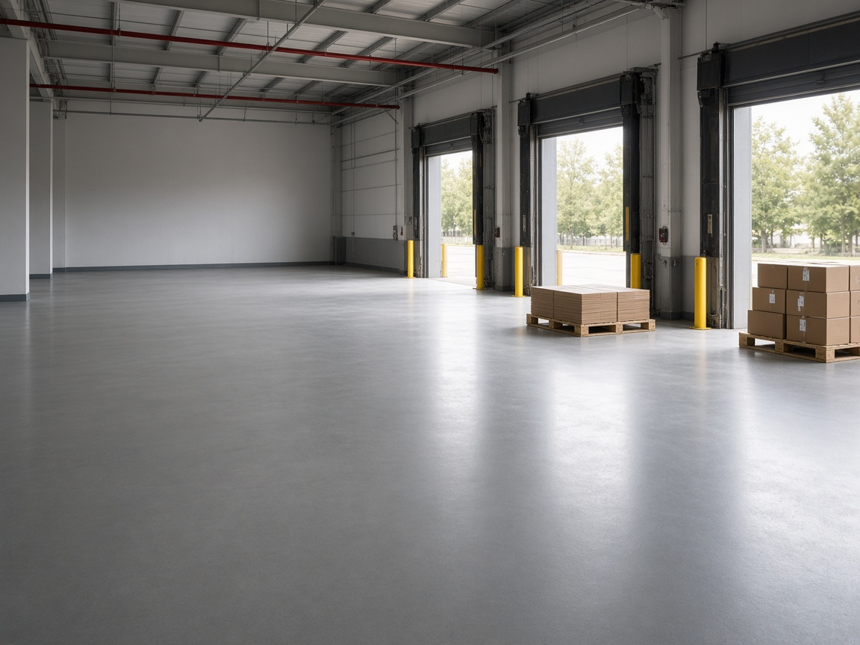 | F.10 | Sector 03 · Zona despacho | Vista general | Sin hallazgos

